Sheet1
[제작] 더에스에스에이 귀여운 단짝친구 투명 방탄젤하드+아크릴 핑거톡 케이스
STI : 02 6673 4900 , Fax : 02 6406 6543
배송주소:
제품명 | [제작] 더에스에스에이 귀여운 단짝친구 투명 방탄젤하드+아크릴 핑거톡 케이스
이미지 | 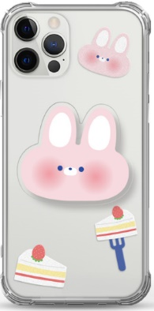 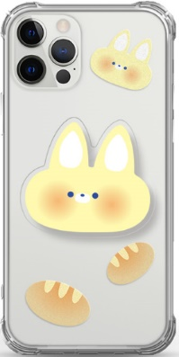 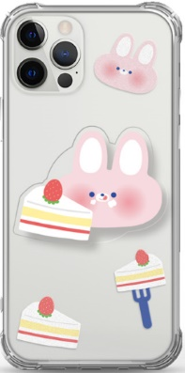 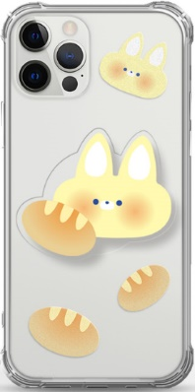 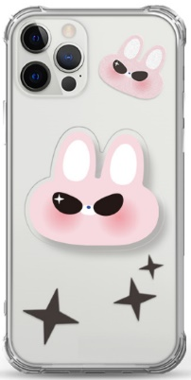 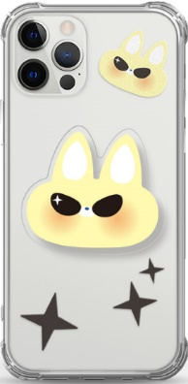
기종/디자인 | 또순이 | 또롱이 | 케이크 또순이 | 브레드 또롱이 | 시크 또순이 | 시크 또롱이
아이폰7/8/SE2
아이폰X/XS
아이폰XR
아이폰11
아이폰11 PRO
아이폰11 PRO MAX
아이폰12 mini
아이폰12/PRO
아이폰12 PRO MAX
아이폰13 mini
아이폰13
아이폰13 PRO
아이폰13 PRO MAX
아이폰14
아이폰14 PLUS
아이폰14 PRO
아이폰14 PRO MAX
아이폰15
아이폰15 PLUS
아이폰15 PRO
아이폰15 PRO MAX
갤럭시S10 5G(G977)
갤럭시S20 FE(G781)
갤럭시S20(G981)
갤럭시S20플러스(G986)
갤럭시S20울트라(G988)
갤럭시S21(G991)
갤럭시S21플러스(G996)
갤럭시S21울트라(G998)
갤럭시S22플러스(S906)
갤럭시S22울트라(S908)
갤럭시S23플러스(S916)
갤럭시S23울트라(S918)
갤럭시노트9(N960)
갤럭시노트10(N971)
갤럭시노트10플러스(N976)
갤럭시노트20(N981)
갤럭시노트20울트라(N986)
갤럭시A13(A135)
갤럭시A31(A315)
갤럭시A51(A516)
갤럭시A71(A716)
갤럭시A32 LTE(A325)
갤럭시A32 5G(A326)
갤럭시A42(A426)
갤럭시A52(A526/A528)
갤럭시A82(A826)
갤럭시A23(A235)
갤럭시A33(A336)
갤럭시A53(A536)
갤럭시A24(A245)
갤럭시A34(A346)
갤럭시A54(A546)
갤럭시M33(M336)
갤럭시M53(M536)
갤럭시 XCOVER-5 (G525)

